財務編
* 1
* 1
* 1
* 2
* 3
* 4
* 1
* 1
* 1
* 2
* 3
* 4
* 1
* 1
* 1
* 2
* 3
* 4
*2
*2
*2
* 1
* 1
* 1
* 2
* 3
* 4
* 1
* 1
* 1
* 2
* 3
* 4
* 1
* 1
* 1
*2
* 2
* 3
* 4
* 1
* 1
* 1
* 2
* 3
* 4
* 1
* 1
* 1
*2
* 2
* 3
* 4
* 1
* 1
* 1
* 2
* 3
* 4
*
*
*
*
*
*
*
*
財務編 有利子負債・手元流動性・各種財務指標
 | 監査前
 | 有利子負債 |  |  |  | FY2012 |  |  |  |  | FY2013
 |  |  |  | （百万円） | Q1 | Q2 | Q3 | Q4 | 年度 | Q1 | Q2 | Q3 | Q4 | 年度
 |  | 有利子負債 |  |  | 2,746,436 | 2,934,112 | 3,277,419 |  | 3,707,853 | 4,617,693 | 8,840,164 | 9,220,097 |  | 9,170,054
 |  |  | 社債およびコマーシャル・ペーパー |  | 602,007 | 603,136 | 601,373 |  | 996,756 | 1,746,260 | 4,747,874 | 4,991,039 |  | 4,914,373
 |  |  | 長期借入金 |  | 626,070 | 685,852 | 690,642 |  | 510,856 | 503,578 | 2,110,735 | 2,214,091 |  | 2,243,855
 |  |  | 短期借入金 |  | 606,940 | 681,654 | 935,613 |  | 1,089,545 | 1,185,656 | 707,106 | 701,130 |  | 664,095
 |  |  | リース債務 |  | 646,736 | 684,568 | 736,764 |  | 756,735 | 826,872 | 913,372 | 970,854 |  | 995,210
 |  |  | 割賦購入による未払金 |  | 68,481 | 82,278 | 115,981 |  | 156,493 | 157,437 | 162,765 | 144,249 |  | 153,363
 |  |  | 優先出資証券 |  | 196,202 | 196,624 | 197,046 |  | 197,468 | 197,890 | 198,312 | 198,734 |  | 199,156
*
*
*
*
*
*
*1
*1
*1
*1
*1
*1
*1
*1
*1
*1
*1
*1
*1
*1
*1
*1
*1
*1
*1
*1
*
*
*
*1
*1
*
*
*
* 1
* 2
* 3
* 1
* 2
* 3
*1
*1
*1
*1
*1
*1
*1
*1
*1
*1
*1
*1
*1
* 1
* 2
* 3
*1
*1
*1
*1
*1
*1
*1
*1
*1
*1
*1
*1
*1
*1
*1
*1
* 1
* 2
* 3
*1
*1
*1
*1
*1
*1
*1
*1
*1
*1
*1
*1
*1
*1
*1
*1
*1
*1
*1
*1
*1
*1
*1
*1
*1
*1
*1
*1
*1
*1
*1
*1
*1
*1
*1
* 1
* 2
* 3
* 1
* 2
* 3
*1
*1
*1
*1
*1
*1
*1
* 1
* 2
* 3
* 1
* 2
* 3
 | 有利子負債・純有利子負債 |  |  |  | FY2012 |  |  |  |  | FY2013
 |  |  |  | （百万円） | Q1 | Q2 | Q3 | Q4 | 年度 | Q1 | Q2 | Q3 | Q4 | 年度
 |  | 有利子負債 |  |  | 2,746,436 | 2,934,112 | 3,277,419 |  | 3,707,853 | 4,617,693 | 8,840,164 | 9,220,097 |  | 9,170,054
 |  | 手元流動性(*) |  |  | 771,014 | 1,113,266 | 1,070,070 |  | 1,450,047 | 2,094,214 | 2,681,664 | 2,231,417 |  | 2,110,768
 |  | 純有利子負債(*) |  |  | 1,975,422 | 1,820,846 | 2,207,349 |  | 2,257,807 | 2,523,479 | 6,158,500 | 6,988,680 |  | 7,059,286

 | 手元流動性 |  |  |  | FY2012 |  |  |  |  | FY2013
 |  |  |  | （百万円） | Q1 | Q2 | Q3 | Q4 | 年度 | Q1 | Q2 | Q3 | Q4 | 年度
 |  | 手元流動性 |  |  | 771,014 | 1,113,266 | 1,070,070 |  | 1,450,047 | 2,094,213 | 2,681,664 | 2,231,417 |  | 2,110,768
 |  | コミットメントライン未使用枠（*） |  |  | 180,000 | 84,300 | 84,300 |  | 84,300 | - | - | - |  | 100,000
 |  | 手元流動性＋コミットメントライン未使用枠 |  |  | 951,014 | 1,197,566 | 1,154,370 |  | 1,534,347 | 2,094,213 | 2,681,664 | 2,231,417 |  | 2,210,768

*
*
*
*
 | インタレスト・カバレッジ・レシオ（*） |  |  |  | FY2012 |  |  |  |  | FY2013
 |  |  |  | （倍） | Q1 | Q2 | Q3 | Q4 | 年度 | Q1 | Q2 | Q3 | Q4 | 年度
 |  | インタレスト・カバレッジ・レシオ |  |  | 22.2 | 23.6 | 20.6 | 10.8 | 17.7 | 12.6 | 6.0 | 6.0 | 5.7 | 6.6

 | デット・エクイティ・レシオ |  |  |  | FY2012 |  |  |  |  | FY2013
 |  |  |  | （倍） | Q1 | Q2 | Q3 | Q4 | 年度 | Q1 | Q2 | Q3 | Q4 | 年度
 |  | デット・エクイティ・レシオ |  |  | 3.1 | 2.9 | 2.8 |  | 2.3 | 2.4 | 5.0 | 4.6 |  | 4.7
 |  | ネット・デット・エクイティ・レシオ |  |  | 2.2 | 1.8 | 1.9 |  | 1.4 | 1.3 | 3.5 | 3.5 |  | 3.6

 | 有利子負債 / EBITDA倍率（*） |  |  |  | FY2012 |  |  |  |  | FY2013
 |  |  |  | （倍） | Q1 | Q2 | Q3 | Q4 | 年度 | Q1 | Q2 | Q3 | Q4 | 年度
 |  | 有利子負債 / EBITDA倍率 |  |  | 2.4 | 2.5 | 2.8 |  | 3.2 | 3.3 | 4.6 | 4.7 |  | 4.7
 |  | 純有利子負債 / EBITDA倍率 |  |  | 1.8 | 1.5 | 1.9 |  | 2.0 | 1.8 | 3.2 | 3.5 |  | 3.6

 |  | * 手元流動性＝現金及び現金同等物＋流動資産に含まれる短期投資 （FY2013 Q2はスプリントの"Restricted Cash"を含む）
 |  | * 純有利子負債＝有利子負債－手元流動性
 |  | * コミットメントライン未使用枠＝コミットメントライン枠総額－コミットメントライン借入額
 |  | * インタレスト・カバレッジ・レシオ＝EBITDA÷財務費用（支払利息）
 |  | * デット・エクイティ・レシオ＝有利子負債÷親会社の所有者に帰属する持分
 |  | * EBITDA＝売上高 - 売上原価 - 販売費及び一般管理費 + 減価償却費及び償却費
 |  | * 各四半期の有利子負債/EBITDA倍率は、各四半期末までのEBITDAの累計を年換算した値を基に算出。 FY2013 Q2のEBITDAは、スプリントセグメント以外のEBITDAを年換算した値にスプリントの2013年度通期予想EBITDA（平均値）を合計して算出 FY2013 Q3のEBITDAは、スプリントセグメント以外のEBITDAを年換算した値にスプリントグループの2013年度通期EBITDA実績値を合計して算出。 FY2013 Q4のEBITDAは、スプリント事業以外のEBITDA実績値にスプリント事業のEBITDA(2013年7月11日から当期末までの累計額）を年換算した値を合計して算出

格付けチャート
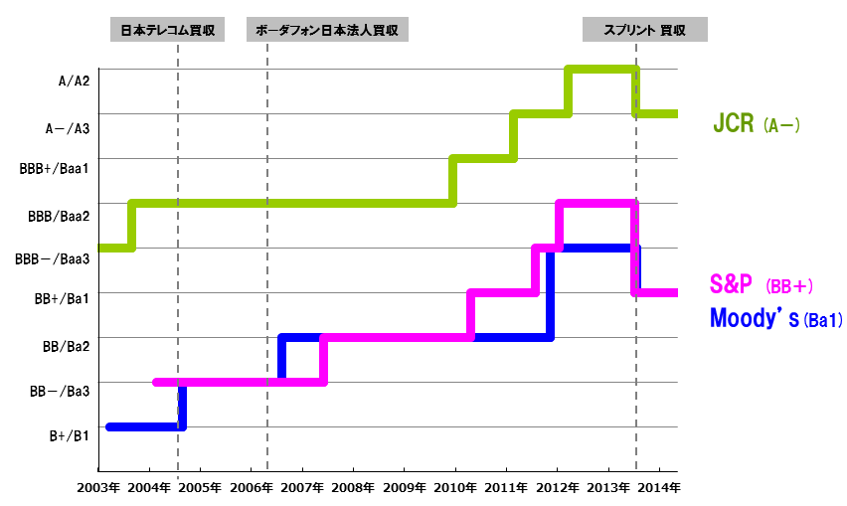
ご参考-3 格付けチャート

